Worksheet
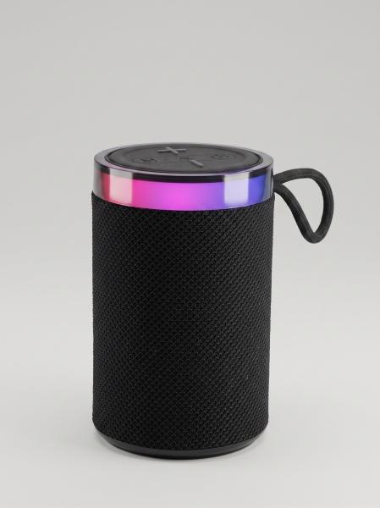
MusicMan RGB LED Lautsprecher BT-X79

Artikelnummer | 5514 |  | VE | 10
EAN | 4262579320477 |  | Stück pro Palette | 1170
Zollnummer | 85182100 |  | Lagen Pro Palette | 9

Abmessungen - Artikel
Länge(cm) | Breite(cm) | Höhe(cm) | Gewicht(g)
8 | 8 | 13 | 370

Abmessungen - Artikelverpackung
Länge(cm) | Breite(cm) | Höhe(cm) | Leergewicht(g) | Gewicht(g) Artikel+Verpackung
13 | 8.5 | 8.5 | 41 | 400

Abmessungen - VE Karton (Masterkarton)
Länge(cm) | Breite(cm) | Höhe(cm) | Gewicht(g)
44 | 18.5 | 14.8 | 4000

Verpackung - Bestandteile
Rest Zubehör (g) | Papier/Pappe (g) | Styropor (g) | Kunstst. Hohlkörper(g) | Kunstst. Folien(g) | Materialverbunde (g)
12 | 15 | 0 | 0 | 0 | 0

Batterie- / Akkuinformationen
Batterie-benötigt | Batterie enthalten | Batterie-Typ | Batterie-System(Art)
Nein | Ja | Akku | LiPoly - Lithium-Polymer-Akku
Anzahl(stk.) | Gewicht/Stk.(g) | Energiedichte(WH/Kg) | Leistung(WH)
1 | 43 | 154.88 | 6.66

Lithium Baterie
Energiegehalt | Gewicht (Kg)
1.8 | 43.5

Weiterführende Informationen
Technaxx Reseller Portal

